手順
■ | 終業月報の出力手順

 | 1. | 「全メニュー」→「エクスポート/インポート」を選択

1
２

 | 2. | タイムカード[PDF]を選択
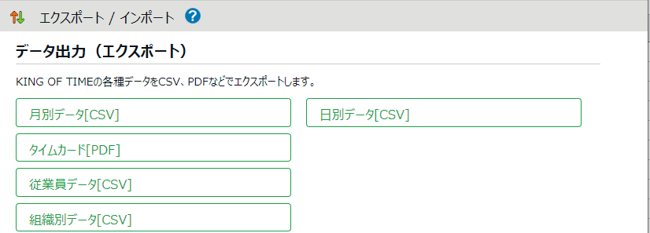

 | 3. | 期間（日付）を選択 → 出力レイアウトに「日勤（仮）を選択 → データ出力

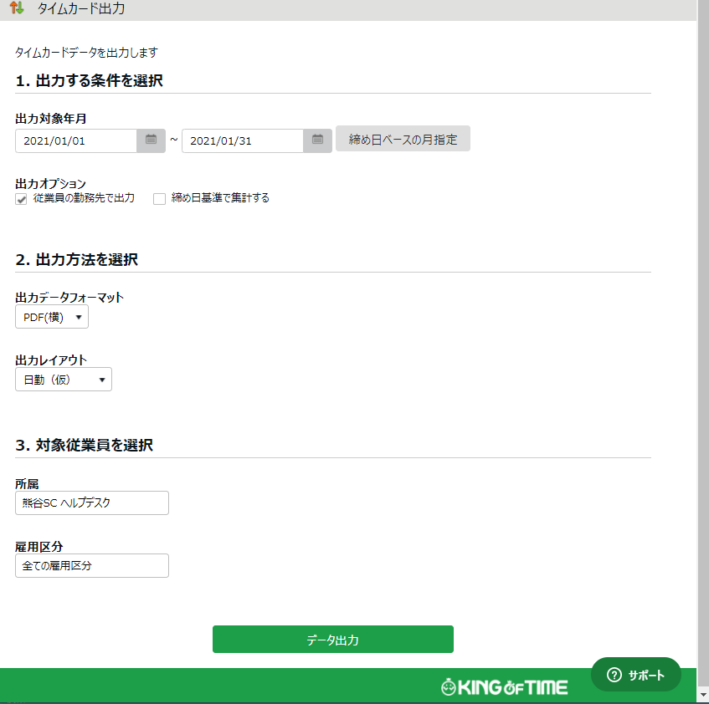
3
２
1

 | 4. | データ出力をクリック

 | 5. | 詳細時間が表示されます。印刷して配布→回収お願いします。

 |  | 終了です。

